상품제안서
양키캔들 보티브6종 실버나무홀더1 선물세트+쇼핑백 | 상품코드: S37043

 |  |  |  |  |  |  | 02-713-8555 | www.synergygift.co.kr
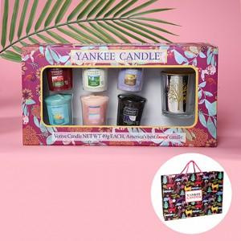

【상세/제작정보】 | <p>※레드홀더, 골드홀더, 민트홀더, 퍼플홀더 선택가능합니다.<br><br>보티브는 랜덤 발송입니다.</p><p>※보티브는 랜덤 발송입니다.</p>

【인쇄/포장옵션】 | 스티커 / 기본케이스

【공급단가】 | 수량 | 30~ | 100~ | 300~ | 500~ | 1,000~
*VAT별도 | 단가 | 20,800원 | 19,680원 | 18,720원 | 18,240원 | 17,920원

【상품 URL】 | https://www.synergygift.co.kr:443/src/goods_detail.php?gdno=37043

